Sheet1
http://nichigopress.jp/category/ausnews/

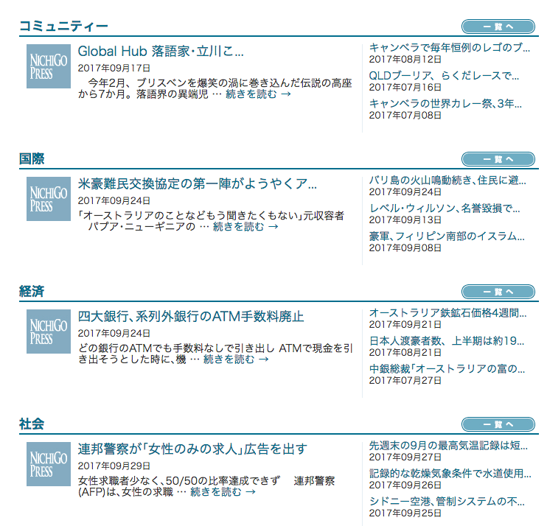

９月２９日

９月２４日

９月２４日

９月１７日

